Sheet1
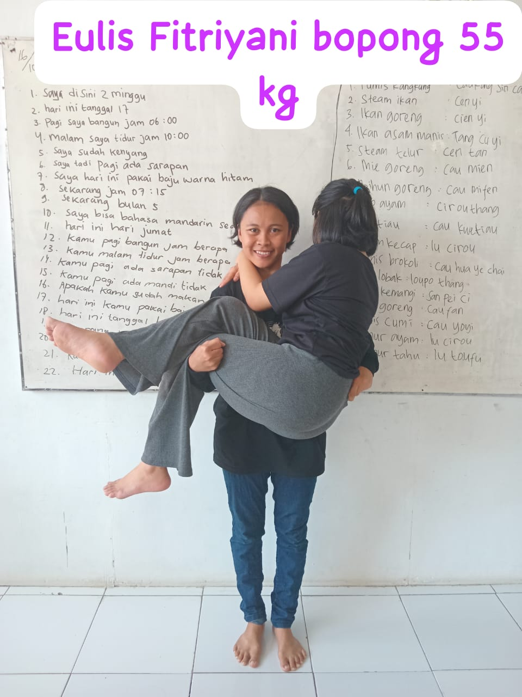
工人姓名 NAMA |  |  |  | EULIS FITRIYANI |  |  |  |  |  |  |  | 編號 KODE : |  | MJL 019
報到日 DAFTAR |  |  |  | 2025-10-16
性別 KELAMIN |  |  |  | 女 PEREMPUAN
出生日TGL LAHIR |  |  |  | 2001-12-16
年齡 UMUR |  |  |  | 24 歲
出生地TPT LAHIR |  |  |  | MAJALENGKA
身高TINGGI / 體重BERAT |  |  |  | 161 |  | 公分/ | 50 | 公斤
宗教 AGAMA |  |  |  | 回教 Islam
學歷 PENDIDIKAN |  |  |  | 國小 SD
語言能力 BAHASA |  |  |  | 剛學 MULAI | 一點 DIKIT | 一般 BIASA | 可以 BAIK | 很好 BAGUS
國語 MANDARIN |  |  |  | V
印尼語 INDO |  |  |  |  |  |  |  | V

婚姻狀況 STATUS NIKAH |  |  |  | 已婚 Nikah
配偶姓名/年齡 NAMA/UMUR |  |  |  | DEAN NUGRAHA |  |  |  | 28歲
配偶工作 KERJAAN SUAMI |  |  |  | PETANI
小孩人數 JUMLAH ANAK |  |  |  | 2
女孩和年齡 PUTRI / UMUR |  |  |  | 2 |  | 8歲 & 2歲
男孩和年齡 PUTRA / UMUR
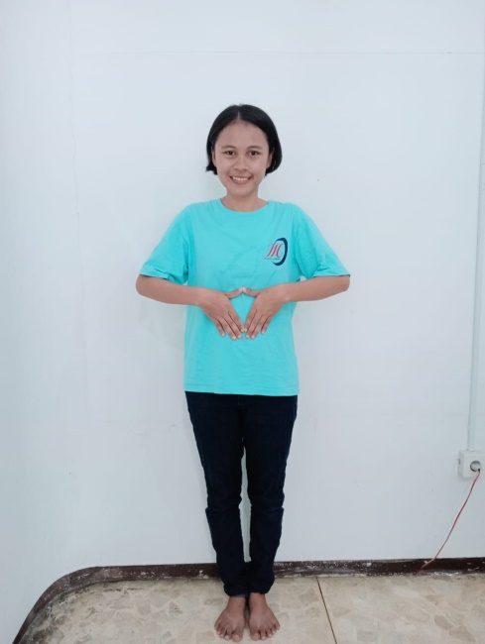
地址 ALAMAT |  |  |  | BLOK KAMIS RT 010 RW 005 DESA SUKAHAJI KEC SUKAHAJI KAB MAJALENGKA

是否有工作經驗 APAKAH ADA PENGALAMAN KERJA ﹕
國家地點 NEGARA |  |  | 工作期間 LAMA |  |  | 工作內容 PEKERJAAN YANG DILAKUKAN
 | 印尼 | JAKARTA | 2(2019-2023) |  |  | PRT ( JAGA KAKEK 66 TH PIKUN DAN DIABET)
2(2019-2023) 照顧一位66歲的糖尿病 ,癡呆症 的阿空
家屬資料 DATA KELUARGA
父親姓名 NAMA AYAH |  |  |  | RAYADI |  |  |  | 年齡 UMUR |  | 47歲 | 父親工作 KERJAAN AYAH |  |  |  | 農夫
母親姓名 NAMA IBU |  |  |  | TATI |  |  |  | 年齡 UMUR |  | 42歲 | 母親工作 KERJAAN IBU |  |  |  | 農夫
兄妹人數 TOTAL SAUDARA |  |  |  | 2 | 兄妹中你的排行是第…DIANTARA SAUDARA, URUTAN ANDA ADALAH : |  |  |  |  |  |  |  |  |  |  | 1
兄弟/年齡 SDR LAKI / UMUR |  |  |  |  |  |  |  | 姐妹/年齡 SDR CEWEK / UMUR |  |  |  |  | 1
1. 你是否可以吃豬肉 Apakah Anda boleh makan daging babi ?
2. 你是否可以工作沒有休假 Apakah Anda bisa kerja tanpa libur?
3. 是是否可以工作不用手機 Apakah Anda bisa kerja tanpa pakai hp ﹖
4. 你是否會害怕狗 Apakah Anda takut pada anjing?
5. 你可以抱幾公斤 Anda kuat gendong berapa kg: |  |  |  |  |  |  |  | 60 | 公斤
6. 可以不拜拜嗎？ |  |  | Apakah anda boleh untuk tidak sholat |  |  |  |  |  | ?
7. 一天拜幾次? Satu hari sholat berapa kali?
8.有老公或男朋友或親戚朋友在台灣嗎？ Ada suami atau pacar di taiwan tidak...?？
備註PS |  | JOB APA SAJA DAN DIMANA SAJA OK DARI MAJALENGKA

